상품제안서
헬프맨 15W 고속 무선충전 탁상용 거치대 | 상품코드: F22414

 |  |  |  |  |  |  | 02-412-0044 | www.easy1.co.kr
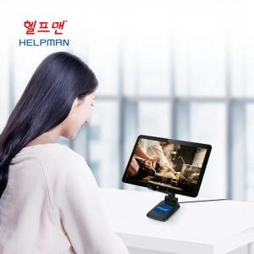

【상세/제작정보】

【인쇄/포장옵션】 | 레이저, 에폭시 / 포장지포장

【공급단가】 | 수량 | 50~ | 100~ | 500~ | 1,000~ | 2,000~
*VAT별도 | 단가 | 15,210원 | 14,970원 | 14,620원 | 14,040원 | 13,450원

【상품 URL】 | https://dev.easy1.co.kr:443/src/goods_detail.php?gdno=22414

